List1
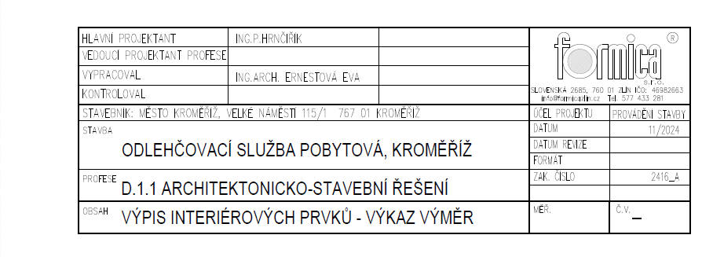

VÝPIS INTERIÉROVÝCH PRVKŮ INTERIÉRU
ODLEHČOVACÍ SLUŽBA POBYTOVÁ, KROMĚŘÍŽ

Stavebník: |  | město Kroměříž, Velké Náměstí 115/1, 767 01 Krmoěříž
Projektant: |  | FORMICA s.r.o., Slovenská 2685, 760 01 Zlín
Vypracovala: |  | Ing. arch. Ernestová Eva
datum: |  | 01/2026

OBSAH
Obsahem dokumentace je soupis sedacího, stolového skříňového i ostatního nábytku. Jedná se o běžně vyráběný nábytek, nenavrhujeme atypické kousky, které by bylo nutné vyrábět. Nejedná se o vestavěný nábytek. Soupis obsahuje dané rozměry, materiálové řešení, počet kusů, a výkresová dokumentace umístění nábytku. Nábytek je z běžně dostupných materiálů, pevných a odolných materiálů, omyvatelných, a v případě poškození by mělo jít o opravitelné nebo nahraditelné kusy. Součástí jsou také elektro zařízení - lampy, a televize.

 |  |  | 1.NP | 2.NP
OZN. | POPIS | ROZMĚRY | ks | ks | CELKEM | ILUSTRAČNÍ OBRÁZEK |  | CENA bez DPH

N1 | zdravotnické polohovací lůžko + antidekubitní matrace | 224x106 lůžko | 8 | 7 | 15 |  |  |  | ks
 | Lůžko polohovací ocelové konstrukce, krytování postele dřevěné, zakrytování postele polstováním (ekokůže/textil ), potah vyměnitelný u všech dílů a odolný proti dezinfekčním prostředkům, protipádové bočnice polstrované, zadní a přední panel pevný polstrovaný, možnost polohovat do sedu, elektrický pohon, dvojitá kolečka brzdou, nosnost min. 180kg, příslušenství: v čele postele hrazda, ochrana proti odření stěn Antidekubitní matrace výšky min.14cm Dekor postele polstrování, barva tmavě šedá, kovové prvky komaxit povrch, šedé |  |  |  | 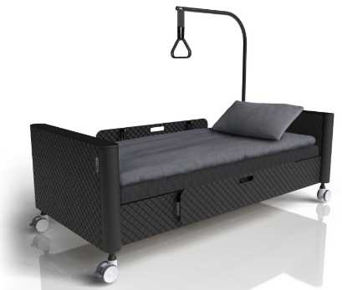
 |  | 90x200x14cm matrace |  |  |  |  |  | - Kč
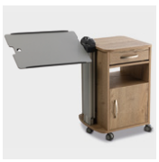
N2 | Zdravotní noční stolek |  | 8 | 7 | 15 |  |  |  | ks
 | noční stolek s šuplíkem, policí a dvířky, uzamyktelný, 4 kolečka s brzdou, s výškově nastavitelným bočním podnosem, úchytky hliníkové zakulacené | 55x51x82cm
 | Dekor přírodní dub |  |  |  |  |  |  | - Kč

N4 | Zvýšené křeslo |  | 6 | 6 | 12 |  |  |  | ks
 | pevná buková konstrukce, čalounený podsedák a opěrka, ve dvou samostatných kusech, čalounění snímatelné a pratelné, barvu si určí provozovatel, moření bukové konstrukce na dub - ladění s ostatním nábytkem | 67,5x65cm, výška 120cm výška sedu min. 45cm
 |  |  |  |  |  |  |  | - Kč

N5 | Jídelní židle na pokojích |  | 10 | 9 | 19 |  |  |  | ks
 | masivní židle s pevnou konstrukcí, 4 nohy, podsedák čalouněný a dřevěná opěrka, nosnost min. 150kg, barva tmavě šedá | 50x46,5x85,5
 |  |  |  |  |  |  |  | - Kč

 |  |  | 1.NP | 2.NP
OZN. | POPIS | ROZMĚRY | ks | ks | CELKEM | ILUSTRAČNÍ OBRÁZEK |  | CENA bez DPH

N6 | Křeslo ušák |  | 8 | 6 | 14 |  |  |  | ks
 | Čalouněné křeslo typu ušák, vyšší sed, 4 dřevěné nohy, područky, nosnost min. 110kg, materiál látka s vyšší odolností proti žmolkování, stálobarevná, gramáž 350 g/m2, barva. 1.NP - tmavě šedo-modrá, 2.NP - tmavší vínová | 75x99x106 výška sedáku alespoň 46cm
 |  |  |  |  |  |  |  | - Kč

N7 | jídelní židle ve společenských místnostech |  | 9 | 16 | 25 |  |  |  | ks
 | židle s kovovou konstrukcí nohou, čalounená s omyvatelným potahem podsedáku i opěrky, opěrky pro oporu lotků, stohovatelná, nosnost 150kg | 47x51x90cm
 | barva tmavě zelená |  |  |  |  |  |  | - Kč

N8 | kancelářská židle |  | 4 | 2 | 6 |  |  |  | ks
 | kolečková židle na pětiramenném kovovém kříži, leštěný hliník, nosnots 150kg, sedák polstrovaný ze studené pěny, prodyšný potah, látka 350g/m2, hloubkově nastavitelný sedák, výškově nastavitelné plastové područky, záda polstrovaná, opěrka hlavy, nastavitelná bederní opěrka, synchronní mechanismus nastavení sedu, kolečka pro tvrdé podlahy, barva černá | max.52x59x132cm
 |  |  |  |  |  |  |  | - Kč

N9a | Jídelní stůl na pokojích |  | 8 | 7 | 15 |  |  |  | ks
 | stůl 80x80, nohy s plastovou koncovkou dřevěné, čtvercové profily nohou 30x30mm, rám i pod stolovou deskou, deska z laminované dřevotřísky tl. 18mm s 2mm ABS hranou, dekor dub přírodní | 80x80x73,5 |  |  |  | 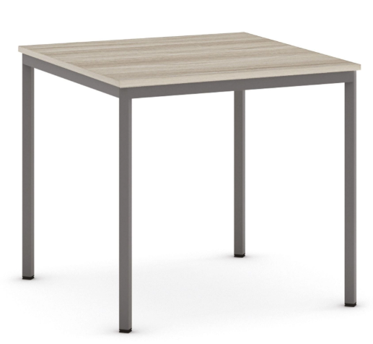
 |  |  |  |  |  |  |  | - Kč

 |  |  | 1.NP | 2.NP
OZN. | POPIS | ROZMĚRY | ks | ks | CELKEM | ILUSTRAČNÍ OBRÁZEK |  | CENA bez DPH

N9b | Jídelní stůl v kancelářích |  | 1 | 1 | 2 |  |  |  | ks
 | stůl 80x80, rám z kovové práškované konstrukce, barva světle šedá, čtvercové profily nohou 30x30mm, nohy s plastovou koncovkou, rám i pod stolovou deskou, deska z laminované dřevotřísky tl. 18mm s 2mm ABS hranou, dekor bříza | 80x80x73,5
 |  |  |  |  |  |  |  | - Kč

N10 | jídelní stůl ve společných místnostech |  | 2 | 2 | 4 |  |  |  | ks
 | stůl 80x120, rám z kovové práškované konstrukce, barva bílá, čtvercové profily nohou 30x30mm, nohy s plastovou koncovkou, rám i pod stolovou deskou, deksa z laminované dřevotřísky tl. 18mm s 2mm ABS hranou, barva dekor dub | 80x120x73,5 |  |  |  | 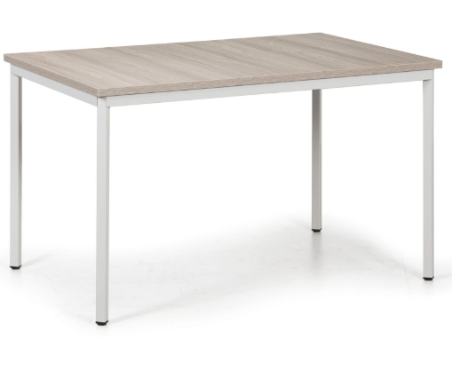
 |  |  |  |  |  |  |  | - Kč

N11 | pracovní stůl |  | 0 | 2 | 2 |  |  |  | ks
 | stůl 80x160, rám z kovové práškované konstrukce, barva světle šedá, čtvercové profily nohou 30x30mm, nohy s plastovou koncovkou, rám i pod stolovou deskou, deksa z laminované dřevotřísky tl. 18mm s 2mm ABS hranou, barva dekor bříza | 80x160x73,5 |  |  |  | 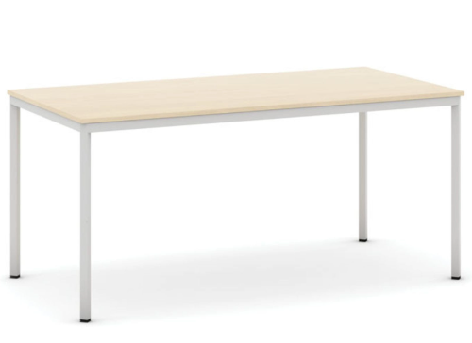
 |  |  |  |  |  |  |  | - Kč

N12a | kancelářský stůl |  | 4 | 2 | 6 |  |  |  | ks
 | výškově nastavitelný s kovovou podnoží práškovanou šedé barvy, deska stolu je z laminované dřevotřísky tl. 25mm, s ABS hranou 2mm, dekor dřevo bříza, s jedním motorem pro nastavení výšky od 745mm do 1235mm, !předpokládaná délka 1600 mm, před výrobou a dodáním nutno přeměrit! | 160x80x 74,5-123,5 cm
 |  |  |  |  |  |  |  | - Kč

 |  |  | 1.NP | 2.NP
OZN. | POPIS | ROZMĚRY | ks | ks | CELKEM | ILUSTRAČNÍ OBRÁZEK |  | CENA bez DPH

N12b | kancelářský kontejner |  | 4 | 2 | 6 |  |  |  | ks
 | mobilní kancelářský kontejner na 4 poplastovaných kolečkách se 4 zásuvkami s centrálním zámkem a dvěma klíči. Materiál laminované dřevotřísky 18mm s ABS hrnaou 1mm, Zásvuky plastové s nosností 5kg, mají čílka v dekoru bříza, korpus v dekoru bříza. | 43x55x63 cm
 |  |  |  |  |  |  |  | - Kč

N13 | konferenční stolek |  | 3 | 2 | 5 |  |  |  | ks
 | designový dřevěný stolek kulatý, nohy jako desky/kříž, divoký přírodní dub | Ø55cm, v. 42 cm

 |  |  |  |  |  |  |  | - Kč

N14a | Police nástěnná | dub | 19 | 18 | 37 |  |  |  | ks
N14b |  | bříza | 0 | 2 | 2
 | Polička s bočnicemi, materiál MDF deska tl. 18mm s hranou ABS 1mm, přichycení do zdi skryté, kanceláře - dekor bříza, pokoje - dekor dub | 80x31x25cm
 |  |  |  |  |  |  |  | - Kč

N15 | Komoda 1 |  | 4 | 5 | 9 |  |  |  | ks
 | Komoda se 4 zásuvkami, materiál dřevotřísková deska s povrchovou úpravou melamin, dekor dub přírodní, sokl, hrany ABS 2mm, kování zásuvek s tichým dorazem, klasické úchyty | 90x43x86 cm |  |  |  | 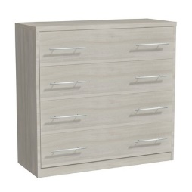
 |  |  |  |  |  |  |  | - Kč

 |  |  | 1.NP | 2.NP
OZN. | POPIS | ROZMĚRY | ks | ks | CELKEM | ILUSTRAČNÍ OBRÁZEK |  | CENA bez DPH

N16 | Komoda 2 |  | 2 | 1 | 3 |  |  |  | ks
 | Komoda se 4 zásuvkami uprostřed a 2 skříňkami po bocích, anebo 2x řada 4 zásuvek vedle sebe (různé možnosti), materiál dřevotřísková deska s povrchovou úpravou melamin, dekor dub přírodní, sokl, hrany ABS 2mm, kování zásuvek s tichým dorazem, klasické úchyty | 160x43x86 cm
 |  |  |  |  |  |  |  | - Kč

N17 | Šatní skříň |  | 2 | 1 | 3 |  |  |  | ks
 | Šatní skříň rozdělena na tři části, vnitřní rozložení: 3 police, 1 tyč na ramínka, 3x zásuvka; dvířka otevíravá, kování s tichým dorazem - zabrání prásknutí dvířek, materiál dřevotřísková deska s povrchovou úpravou melamin, dekor dub přírodní, sokl, hrany ABS 2mm, klasické úchyty | 122x51x205 cm |  |  |  | 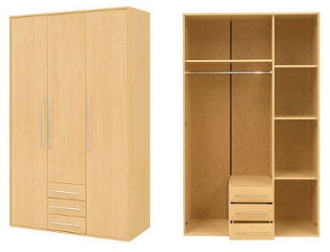
 |  |  |  |  |  |  |  | - Kč

N18a | Policový regál do společenské místnosti - nízký |  | 2 | 3 | 5 |  |  |  | ks
 | Knihovna/regál otevřený z laminované dřevotřísky tl. 18mm s ABS hranou 2mm, 1 police, rektifikační kluzáky pro vyrovnání podlahy, dekor dub přírodní | 80x40x80
 |  |  |  |  |  |  |  | - Kč

N18b | Policový regál do společenské místnosti - vysoký |  | 2 | 2 | 4 |  |  |  | ks
 | Knihovna/regál otevřený z laminované dřevotřísky tl. 18mm s ABS hranou 2mm, 4 police, rektifikační kluzáky pro vyrovnání podlahy, dekor dub přírodní | 80x40x180
 |  |  |  |  |  |  |  | - Kč

 |  |  | 1.NP | 2.NP
OZN. | POPIS | ROZMĚRY | ks | ks | CELKEM | ILUSTRAČNÍ OBRÁZEK |  | CENA bez DPH

N19 | Nástěnná police |  | 2 | 0 | 2 |  |  |  | ks
 | se 4 přihrádkami, dřevotříska laminovaná tl. 18mm s ABS hranou 1mm, dekor bříza | 100x31x25
 |  |  |  |  |  |  |  | - Kč

N20 | Kombinovaná kancelářská skříň |  | 4 | 6 | 10 |  |  |  | ks
 | spodní uzamykatelné křídlová dvířka na dvě patra, cylindrický zámek, se dvěma klíči, horní 3 police otevřené, z laminované dřevotřísky tl. 18mm s hranou ABS 2mm, zesílené polilce tl. 25mm na kovových čepech, hrana ABS1mm, nosnost police 35kg, kovová madla z leštěného hliníku, materiál korpusu v dekoru bříza, dvířka a horní krycí desky v dekoru bříza | 80x42x212 cm
 |  |  |  |  |  |  |  | - Kč

N21 | Šatní skříň |  | 2 | 1 | 3 |  |  |  | ks
 | Kancelářská šatní skřín, z laminované dřevotřísky tl. 18mm, hrana ABS, zesílené police tl. 25mm na kovových čepech, rektifikační kluzáky k vyrovnání podlahy, kovová madla z leštěného hliníku, uzamkytalená, dvířka křídlová, cylindrický zámek, dekor dvířek bříza, korpus v dekoru bříza | 80x42x178 cm
 |  |  |  |  |  |  |  | - Kč

 |  |  | 1.NP | 2.NP
OZN. | POPIS | ROZMĚRY | ks | ks | CELKEM | ILUSTRAČNÍ OBRÁZEK |  | CENA bez DPH

N22 | Policová skříň |  | 3 | 3 | 6 |  |  |  | ks
 | Policová skříň s křídlovými dveřmi, laminované dřevotřísky tl. 18mm, barva bílá, hrana ABS 1mm, police zesílené tl. 25mm, hrana ABS 1mm, rektifikační kluzáky pro vyrovnání podlahy, nosnost police 35kg, kovové panty s tichým dorazem, dvířka uzamykatelná, cylindrický zámek, barva celé skříně - bílá | 80x60x178 cm
 |  |  |  |  |  |  |  | - Kč

N23 | Policový regál |  | 1 | 1 | 2 |  |  |  | ks
 | Otevřený regál z laminované dřevotřísky tl. 18mm, hrany ABS 1mm, police zesílené tl. 25mm, hrana ABS 1mm, nosnost 35kg 1 police, rektifikační kluzáky pro vyrovnání podlahy, 4 police, barva celé skříně - bílá | 40x42x178 cm
 |  |  |  |  |  |  |  | - Kč

N24 | Skříň na zdravotnický materiál |  | 4 | 0 | 4 |  |  |  | ks
 | Skříň dělená na spodní část s křídlovými dvířky, uzamykatelné, cylindrický zámek, vrchní část s jednou volnou policí a dvěmi policemi se zasklením tl. 5mm, uzymaktelné na cylindrický zámek. Materiál laminované desky pro zdravotnictví tl. 18mm, hrana ABS 2mm, nožky pevné s plastovými kluzáky zvýšené, barva celé skříně - bílá | 80x42x178 cm
 |  |  |  |  |  |  |  | - Kč

 |  |  | 1.NP | 2.NP
OZN. | POPIS | ROZMĚRY | ks | ks | CELKEM | ILUSTRAČNÍ OBRÁZEK |  | CENA bez DPH

N25 | Kartotéka |  | 2 | 0 | 2 |  |  |  | ks
 | lékařská kartotéka s 5 plnovýsuvnými zásuvkami, nosnost zásuvky 45kg, velikost na A4 dokumenty, centrální zámek, pevné nožky s kluzáky, dekor celé skříňky bříza | 43x60x146 cm
 |  |  |  |  |  |  |  | - Kč

N27 | Nástěnná police vertikální |  | 3 | 2 | 5 |  |  |  | ks
 | se 3 přihrádkami, dřevotříska laminovaná tl. 18mm s ABS hranou 1mm, dekor bříza | 40x40x115 cm

 |  |  |  |  |  |  |  | - Kč

N33 | lampička malá, nástěnná k posteli, vrtaná | různé | 8 | 7 | 15 |  |  |  | ks

 |  |  |  |  |  |  |  | - Kč

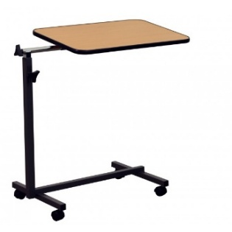
N34 | Polohovací jídelní stolek |  | 8 | 0 | 8 |  |  |  | ks
 | Stolek má desku o velikosti 60x40 cm, polohovatelnú výšku 70 - 105 cm, 4 kolečka, nosnost 10 kg, hmotnost 7 kg | 60x40 cm
 | Dekor přírodní dub

 |  |  |  |  |  |  |  | - Kč

 |  |  | 1.NP | 2.NP
OZN. | POPIS | ROZMĚRY | ks | ks | CELKEM | ILUSTRAČNÍ OBRÁZEK |  | CENA bez DPH

N35 | Šatní skříňka s lavičkou - 4 oddíly |  | 0 | 3 | 3 |  |  |  | ks
 | celodřevěná skříňka z laminované dřevotřísky tl. 18 mm, mezistěna tl. 25 mm, s 1 mm ABS hranou; šedý korpus, dveře dekor bříza; 4 oddíly, šířka oddílu 300 mm, výška oddílu 1500 mm, lavička výšky 373 mm; každý oddíl obsahuje: dvojháček a polici, uzamykatelné | 120x80x187 cm |  |  |  | 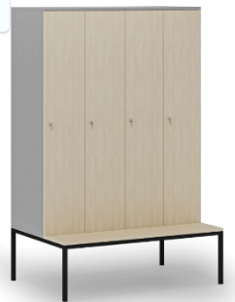
 |  |  |  |  |  |  |  | - Kč

N36 | Šatní skříňka s lavičkou - 2 oddíly |  | 0 | 1 | 1 |  |  |  | ks
 | celodřevěná skříňka z laminované dřevotřísky tl. 18 mm, mezistěna tl. 25 mm, s 1 mm ABS hranou; šedý korpus, dveře dekor bříza; 2 oddíly, šířka oddílu 300 mm, výška oddílu 1500 mm, lavička výšky 373 mm; každý oddíl obsahuje: dvojháček a polici, uzamykatelné | 60x80x187 cm
 |  |  |  |  |  |  |  | - Kč

N37 | garnýž |  | 21 | 20 | 41
 | 2 podstropní kovové kolejnice v bílé barvě s háčky
 | okno š. 1250 mm - garnýž délky 1650 mm x 21 = 34,65 m |  | 10 | 11 | 21 |  |  |  | ks
 | okno š. 1000 mm - garnýž délky 1400 mm x 18 = 25,20 m |  | 10 | 8 | 18 |  |  |  | ks
 | okno š. 2000 mm - garnýž délky 2400 mm x 2 = 4,80 m |  | 1 | 1 | 2 |  |  |  | ks
 |  |  |  |  |  |  |  | - Kč

 |  |  | 1.NP | 2.NP
OZN. | POPIS | ROZMĚRY | ks | ks | CELKEM | ILUSTRAČNÍ OBRÁZEK |  | CENA bez DPH

N38 | televize s nástěnným otočným držákem vrtaným do zdi
 | TV "malá" min. DVB-T2 + RJ45 |  | 2 | 2 | 4 |  |  |  | ks
 | Požadavky: Úhlopříčka: např. 32“ a vyšší - Vestavěný DVB-T2 tuner (TV tuner-receiver) pro příjem pozemního digitálního vysílání (min. DVB-T2). Síťové připojení RJ45 (LAN port) pro přístup k síťovým službám Podpora populárních video/audio formátů HDMI vstupy (min. 2×), USB porty (min. 1×) pro média/servis Interní reproduktory, Možnost montáže na stěnu (VESA)
 |  |  |  |  |  |  |  | - Kč

 | TV "velká" min. DVB-T2 + RJ45 |  | 1 | 0 | 1 |  |  |  | ks
 | Požadavky:
 | Úhlopříčka: ≥ 43“, Vestavěný DVB-T2 tuner
 | RJ45 (LAN port) pro Smart TV funkcePokročilé obrazové
 | technologie (např. vyšší rozlišení, HDR – volitelně)
 | HDMI 2.0/2.1 porty, USB + CI slot pro CAM moduly
 | Interní reproduktory |  |  |  |  |  |  | - Kč

 |  |  | 1.NP | 2.NP
OZN. | POPIS | ROZMĚRY | ks | ks | CELKEM | ILUSTRAČNÍ OBRÁZEK |  | CENA bez DPH

N39 | Projektor vč. Plátna a držáku |  | 0 | 1 | 1 |  |  |  | ks
 | Požadavky:
 | Plátno: ručně ovládané, šířka do 2,80 m vč. Tubusu, bílé matné 16:9, montáž na zeď Projektor: 3 LCD, projekční vzdálenost 2,95 m - 4,75 m, velikost zobrazovaného obrazu 100", HDMI, wifi, repro, svítivost min. 3000 lm, rozlišení min. 3840 x 2160 px Držák projektoru: originál dle projektoru - montáž na strop
 |  |  |  |  |  |  |  | - Kč

N40 | Vozík na čisté prádlo |  | 1 | 1 | 2 |  |  |  | ks
 | polypropylenový materiál, uzamykatelný systém, protihluková úprava, 4 kolečka (z toho 2 kolečka s brzdou), hmotnost 26 kg | 103x56x107
 |  |  |  |  |  |  |  | - Kč

N42 | nízká kancelářská skříň |  | 0 | 3 | 3 |  |  |  | ks
 | spodní uzamykatelné křídlová dvířka na dvě patra, cylindrický zámek, se dvěma klíči, z laminované dřevotřísky tl. 18mm s hranou ABS 2mm, zesílené polilce tl. 25mm na kovových čepech, hrana ABS1mm, nosnost police 35kg, kovová madla z leštěného hliníku, materiál korpusu v dekoru bříza, dvířka a horní krycí desky v dekoru bříza | 80x42x740 cm
 |  |  |  |  |  |  |  | - Kč

 |  |  | 1.NP | 2.NP
OZN. | POPIS | ROZMĚRY | ks | ks | CELKEM | ILUSTRAČNÍ OBRÁZEK |  | CENA bez DPH

N44 | Venkovní židle |  | 6 | 7 | 13 |  |  |  | ks
 | kovová konstrukce - barva antracit, dřevěné prkna - barva přírodní, nosnost 150 kg | š_56 x h_61 x v_87 cm

 |  |  |  |  |  |  |  | - Kč

 |  |  |  |  |  |  | CENA CELKEM bez DPH
 |  |  |  |  |  |  | - Kč

